学習内容
1 | -pオプションを使って，ホストとコンテナのポートを繋げる

 | では前回からの続きとして実行から始める。

 | ドッカーにログインしていることを確認してrunコマンドを実行する。

 | 多数のｌａｙｅｒがPullされ

 | 完了しました。

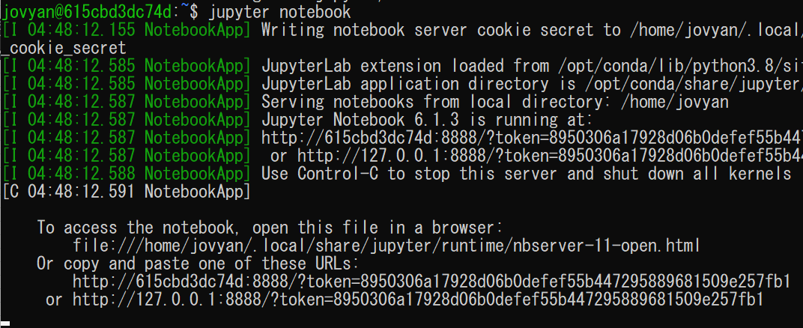

 | jupyter notebook コマンドを実行してブラウザで開きます。

 | localhost8888 と検索して

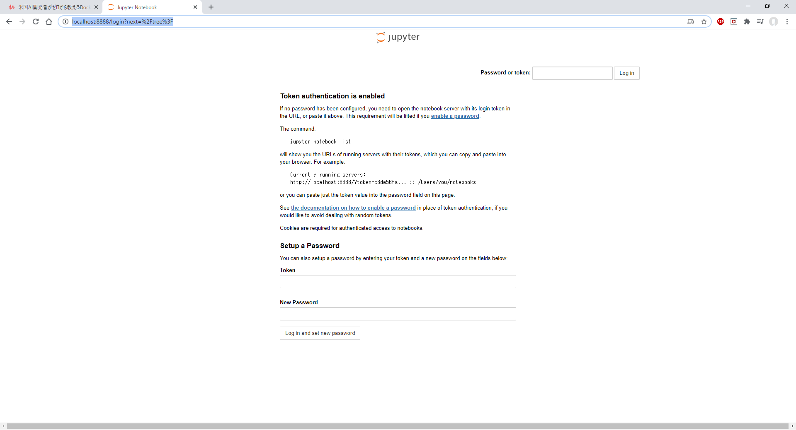

 | jupyterのページが開きました。

2 | コンテナで使えるコンピュータリソースの上限を設定する

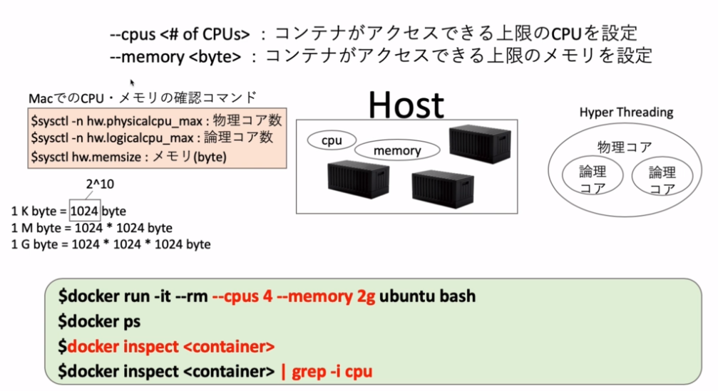

 | 1つのコンテナに対してコンピュータリソースの上限を付けなかった時、ホストで複数のコンテナが
 | 稼働している場合、データ解析など重い作業を行うとリソースの枯渇を招いてしまう。
 | これを避けるためにコンテナに対して上限を設ける。

 | ではまず、自分のPCのリソースがどれだけあるのかを確認する。

 | 講義ではMACのコマンドしかなかったので
 | タスクマネージャで調べると

 | であった。

 | メモリは８Gを4本積んでいるのでほぼ３２Gである。

 | では実際にUbuntuを実行するのにリソースの上限を決めて実行してみる。

 | 入ることができたので
 | Ubuntuの別のコマンドプロンプトを開き今動いているコンテナのリソースをコマンドで確認する。

 | コマンド
 | docker inspect <conteiner>

 | 実行すると

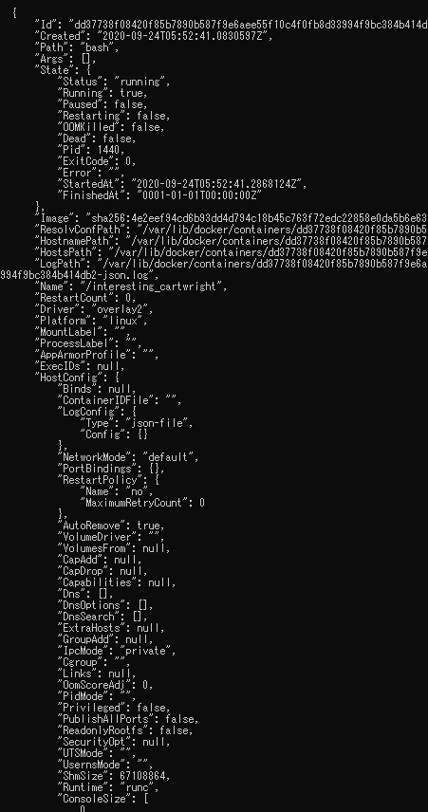

 | ずらっと情報が出るのでわかりにくい
 | そこで、表示させるときに[cpu]という文字列が入っている項目だけをグレップして実行する。

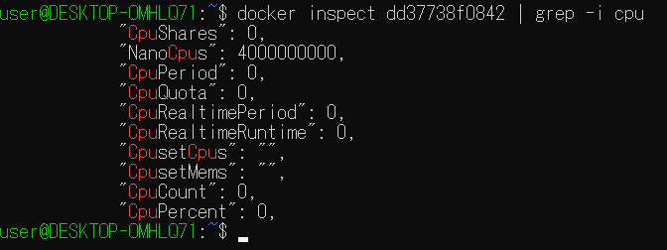

 | ここで見るべきは、NanoCpus これはこのコンテナが使えるCPUのリソースをナノスケール(10^-9)
 | で表示している。
 | つまりこれは現在4つのＣPUを使うことができるということである。

 | これと同じようにメモリも確認してみる。

 | ここで見るべきは Memory これはバイト単位で書かれている
 | ギガに単位をなおすと

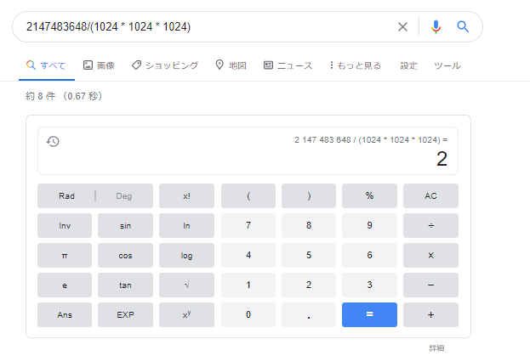

 | 指定した２ｇであることが分かる。

3 | ここまでのまとめ

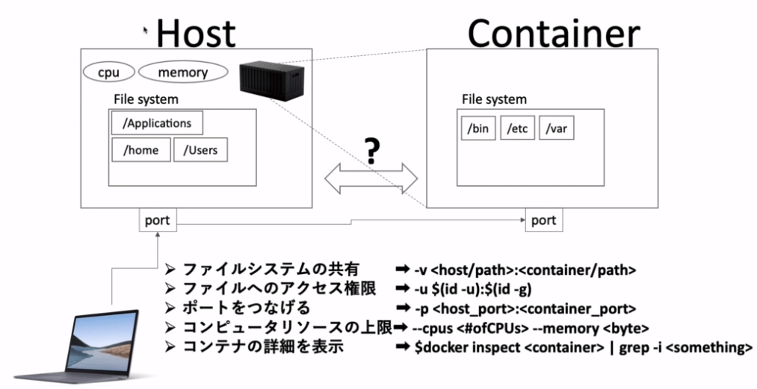

 |  | オプションのまとめ
 |  | [-v] | コンテナからホストのファイルシステムをマウントすることができた。
 |  | [-u] | ユーザのID、グループIDを指定してコンテナを立てることができた。
 |  | [-p] | 指定したホストのポートとコンテナのポートを繋げることができた。
 |  | [--cpus --memory] |  | HOSTのリソースが枯渇しないようにコンテナに対して上限を設けることができた。

 |  | コマンドまとめ
 |  | docker inspect <conteiner> ｜grep -i <something>
 |  | コンテナの情報を表示するコマンドで、上記オプションを使うことで<something>で指定した
 |  | 文字列がある項目を表示する。

4 | プロレベル！業務で明日から使えるデータ解析環境を作る

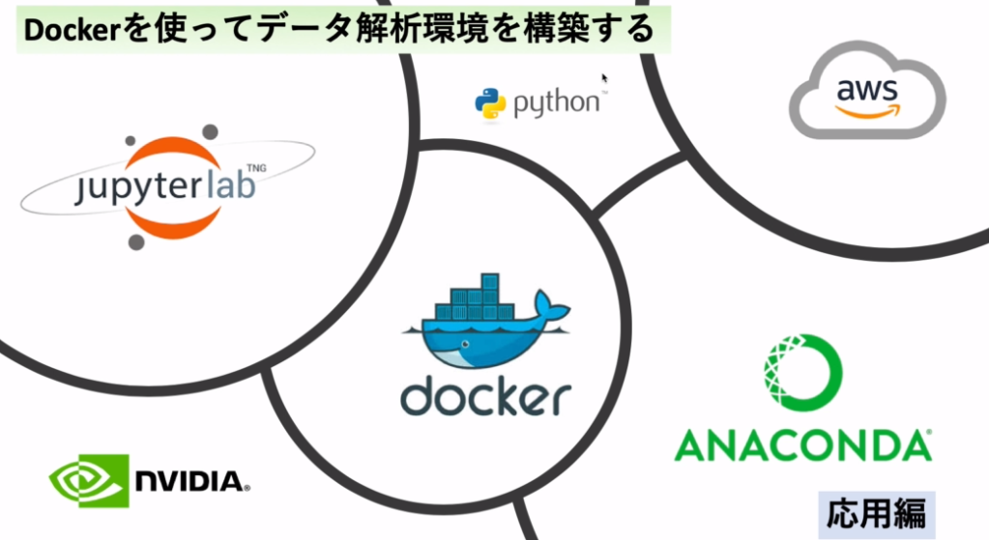

 | 学習の流れ

 | dockerをつかってデータの解析環境を作る。
 | dockerの上にpythonで記述できるようにします。
 | データ解析にはいろいろなパッケージを使用するので今回はANACONDAをつかってpythonベースの
 | パッケージをインストールします。
 | 実際のデータ解析に使用するユーザインタフェースとしてjupyter lab を使用します。
 | 途中からAWS上での開発を行う。
 | その際にNVIDIAのGPUを使用して解析を行う。

 | 今回のファイル構成

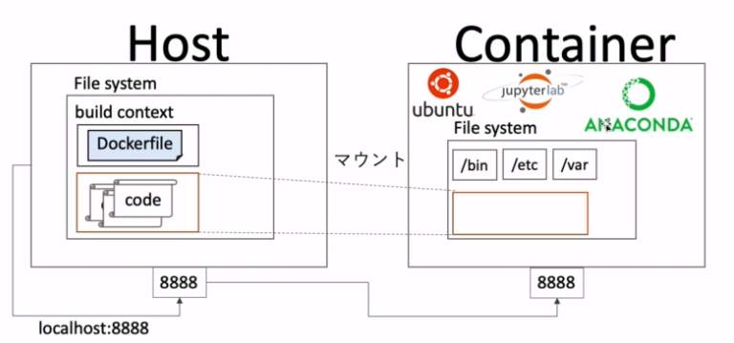

 | jupyter labでwebサーバーを立て、ホスト側からアクセスしてデータ解析ができる環境ができているので
 | pythonのコードを書いていく
 | DockerfileにUbuntuのイメージ、ANACONDA、jupyter labなどをインストールする記述を書く。
 | 実際のコードやデータはホスト側に置いておいてConteiner側からマウントしてConteiner側には
 | 解析用のプログラムが置いてあるだけの状態にする。

5 | Jupyter Labとは？

 | Jupyter Labとはブラウザ上で動くpythonのIDEのようなもので、ブラウザ上でコードを書いてすぐ結果が
 | 表示される。

 | まずpythonについて
 | デフォルトで入っているパイソンを起動してみると

 | 対話型のＰｙｔｈｏｎが起動します。

 | このままで使いにくいので見やすいようにしたものが
 | このIpythonというもの

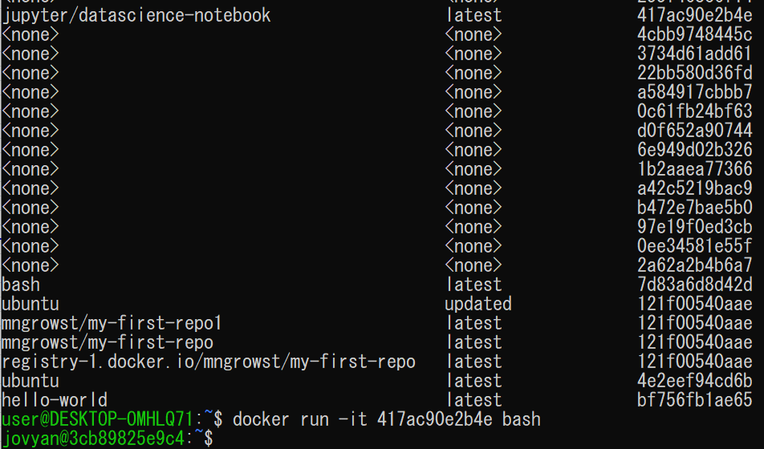

 | 前回までに作成したjupyter/datascience-notebookをdocker runしてIpythonを起動します。

 | コマンド
 | ipython

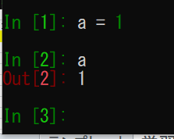

 | IN OUT が表示されるので先ほどのpythonよりも見やすくなっている。
 | これがブラウザで動くものがjupyter notebookと呼ばれる初期のプロダクトである。
 | それが進化したものがjupyter labである。

 | ではjupyter labを実際に触ってみる。

 | https://jupyter.org/
 | にアクセスして

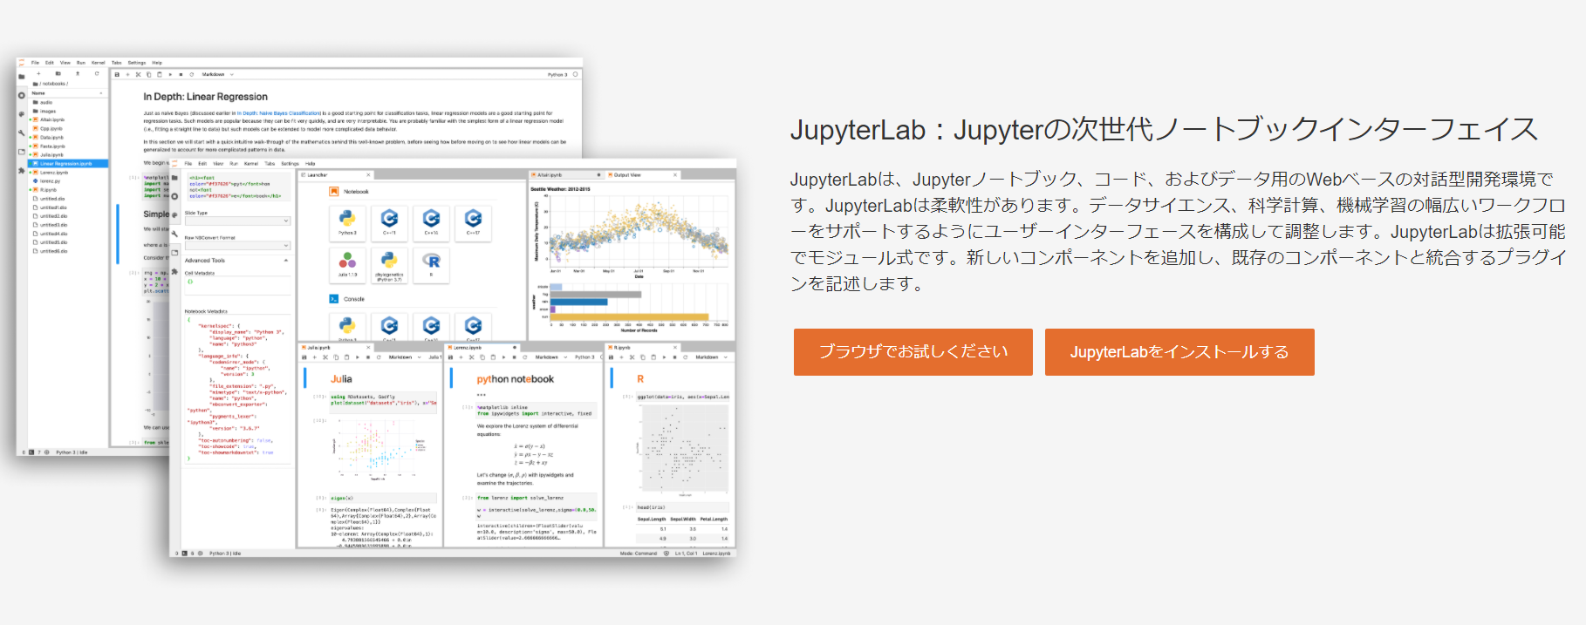

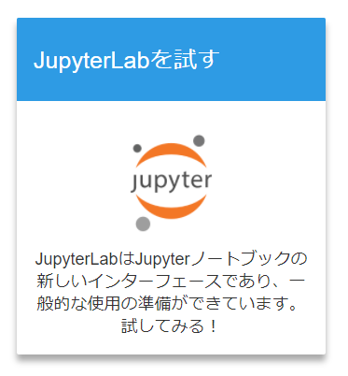

 | このボタンを押して

 | 待っていると

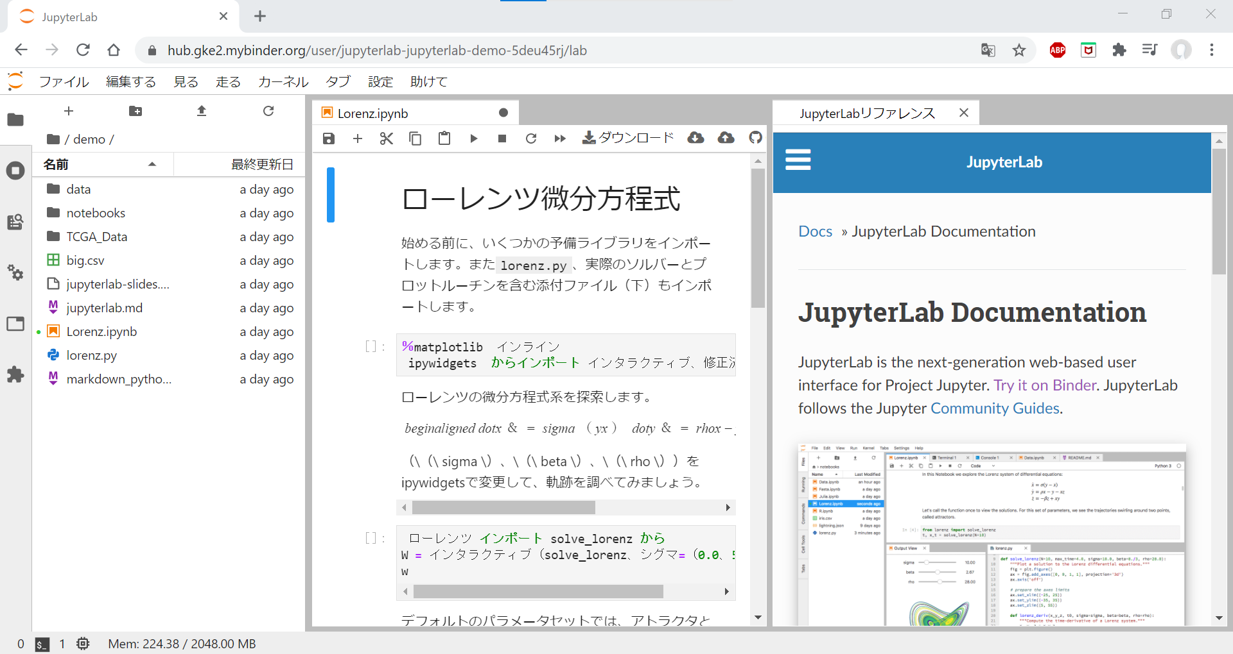

 | このようなページに遷移する。
 | 上記図の赤枠で囲んだところがコードを書いて結果を表示するところである。

 | データサイエンスではよく使うツールである。

 | 次回からは、このjupyter labの環境をdockerで構築していく。

